1005
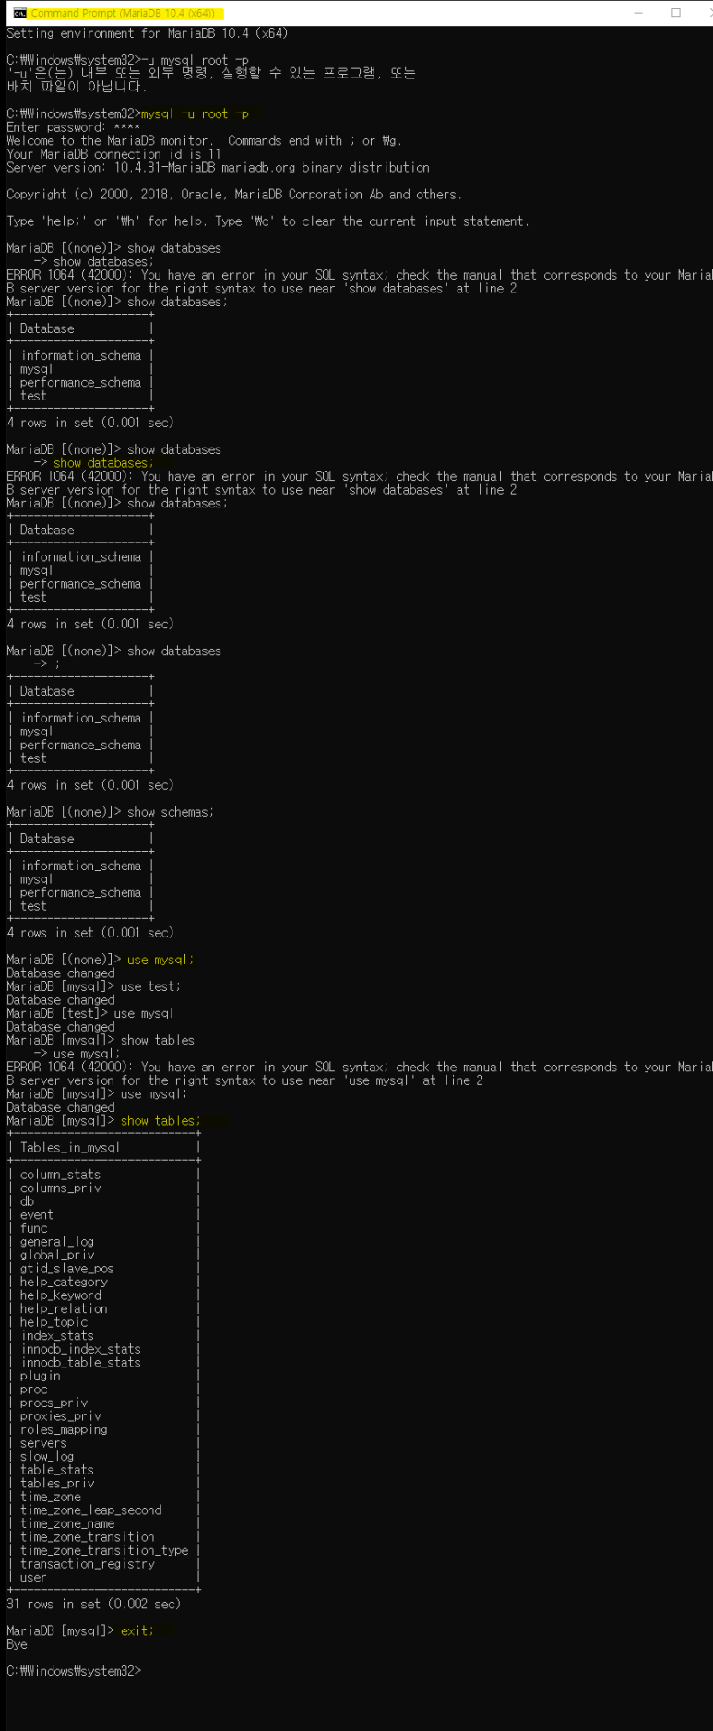
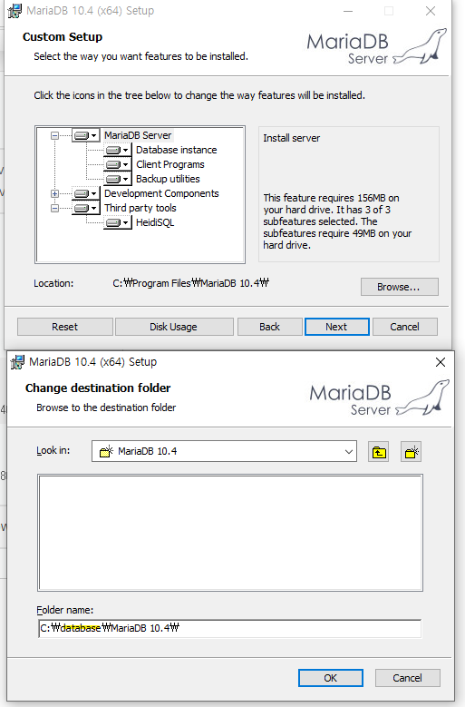
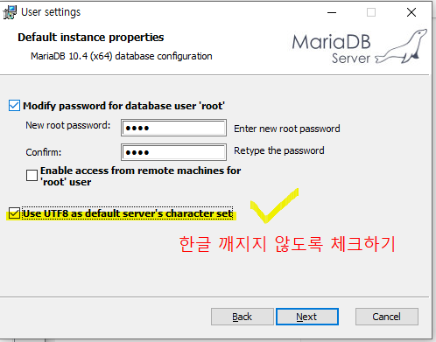
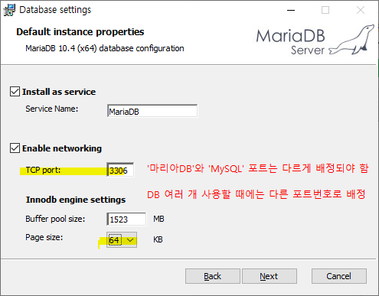
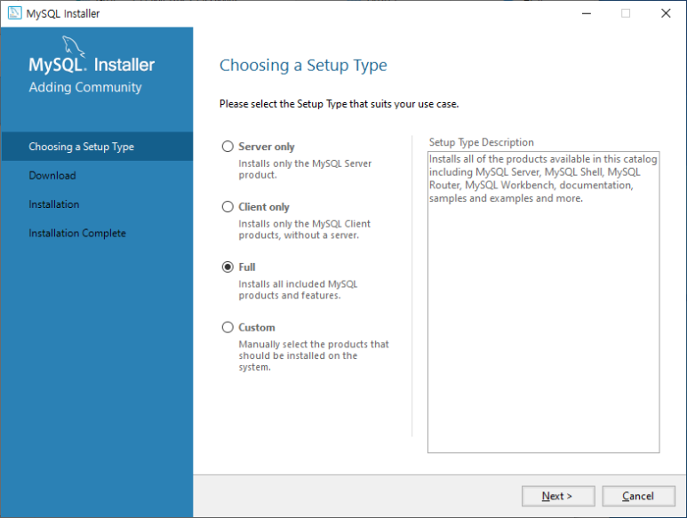
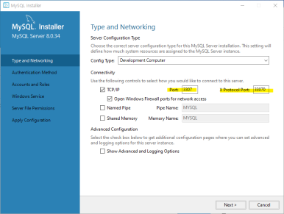
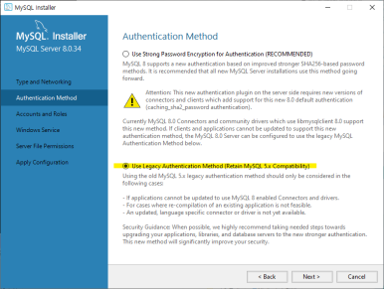
훈련일지
제목 | 설명 | 명령어 | MariaDB | MySQL
휴대폰번호, 주민번호 ' 숫자일까? 문자일까? | ? >> 사칙연산 안하는 것은 '숫자'가 아니라 '문자' ​ '123번' = 숫자+문자=문자
자료 | ​1. 수치 자료 2. 문자 자료 ​
수치 | 1. 정수 2. 실수(소수점 등) :​ 컴퓨터는 '실수'로 처리로 함 ('0'과 '1'을 정수로 받지만)
MariaDB | 1. 설명 2. 설치 - CUSTOM SETUP - Browse - 폴더명 지정: C:\database\MariaDB 10.4\ (DB파일을 몰아서 넣을 예정) - 유저세팅 : Use UTF8 as default server's character set 선택(한글 깨지지 않도록) - 데이터베이스 세팅 : TCP port 3306, page size 64KG 설정 | 사진참고
MySQL | 1. 설명 바로 비번으로 진입. 2. 설치 - 셋업타입 Full 선택 - Type and Networking 단계 : TCP/IP Port 3307 & X Protocol Port 33070 지정 - Audentification Method 단계 : Use Legacy Audentification Method 선택 | 사진 참고
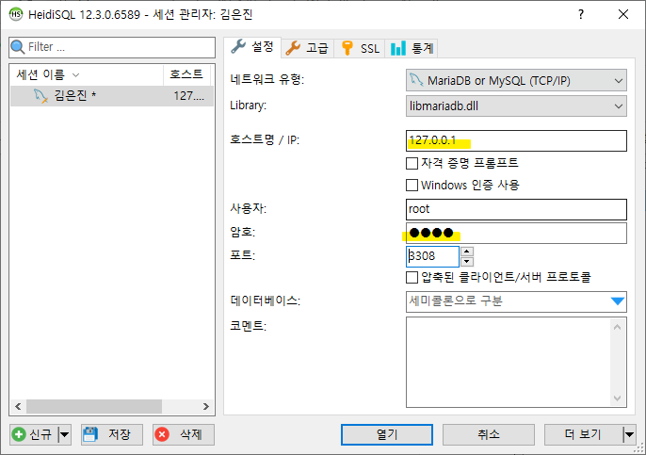
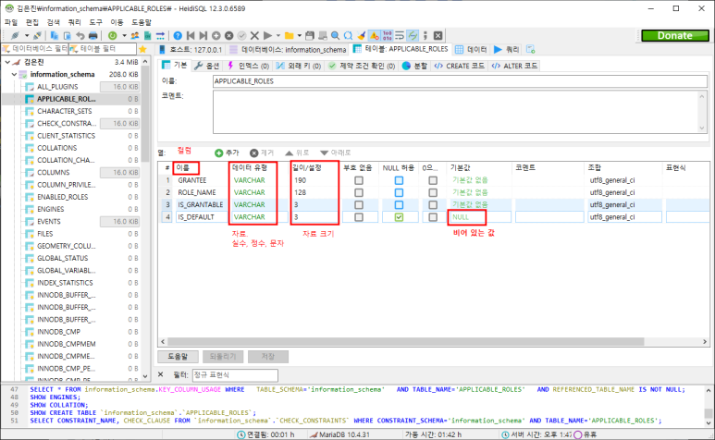
MDB - HeidiSQL 실행 | 0. Heidi SQL은 자료가 입력/수정/변경 등의 순간순간 확인이 워크벤치보다 용이하고, 구조를 만들고 값이 들어오는지 아닌지를 확인하기 편하다. 1. 로컬호스트(내컴퓨터) IP 입력 후, 포트 : 3306 입력 (참고. MDB 3306, SQL 3307로 지정) 2. 이름, 데이터유형, 길이/설정, NULL 허용/ 기본값 확인 가능 - NULL 값 : '빈 값'. NULL ≠ 0 - 자료크기 : 길이 0~999 - 기본값 : Auto Increment 기능 포함 |  | HeidiSQL
MySQL - WorkBench | 하이디 ERD 작성이 유리, DB 동기화가 편함 * ERD(Entity-Relationship Diagram) : 객체 관계 다이어그램. 데이터 베이스 구조도
포트 인덱스 테이블 | 지정된 포트들이 나열되어 있는 표. Ex) HTTP 포트용 : 80 포트
CMD 명령프롬프트 CLI (Command Line Interface) | 1. 설명 DB 환경이나 권한 설정시에 그리고 리눅스 기반 설치 및 설정. 2. *** command prompt Maria DB >>> 3306 mariadb -u 유저네임 -p use 데이터베이스명 use test; 나의 DB 접근 use tables; 나의 DB 목록 exit; 나가기 | mariadb -u root -p (또는 mysql) -u root -p show databases; or show schemas; (MySQL 서버호스트의 DB 나열) use mysql; Database changed
 | -금색열쇠: Code Char 기준이 되는 키 -초록색:Name CHAR 외부키 / 실선 - country 바뀌면 종속된 language도 바로 바뀜 -CountryCode / 점선 - 바뀔 수도 안 바뀔 수도 있음

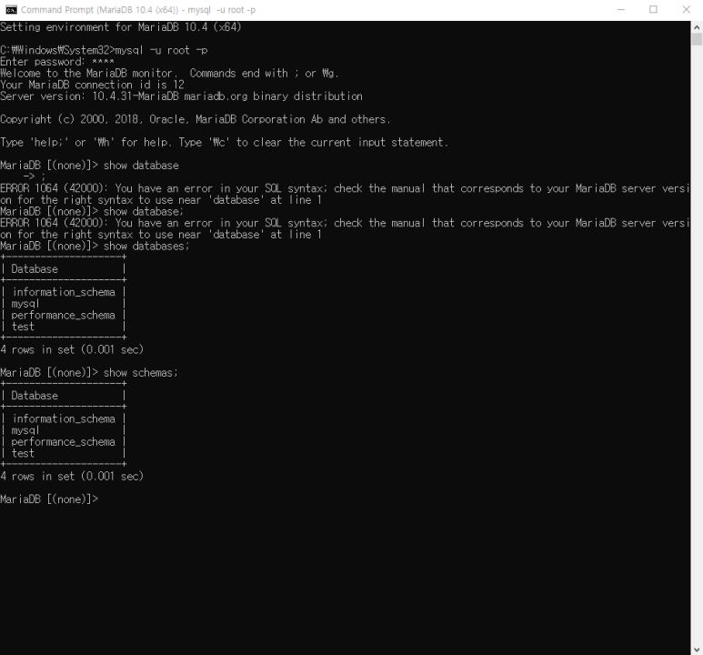

비고 | 개발자는 내가 필요한 자료를 잘 찾아야 한다. (다음/네이버는 너무 상업적이라 잘 신뢰하지 않음. 구글이 그나마 낫다) * TCP포트번호 확인 : 작업관리자-세부정보-PID 에서 확인가능 * MS Access : 내 컴퓨터 내에서 DB를 저장할 때 많이 씀 (무료)

